発注リスト
画面仕様書 |  |  | システム名称 |  |  | サブシステム名称 |  |  |  | クラス番号
 |  |  |  |  |  |  |  |  |  | 2B29KN
名称 | 発注リスト |  | 入出庫管理システム |  |  | 発注一覧システム |  |  |  | 氏名
 |  |  |  |  |  |  |  |  |  | 河田佑樹
 |  |  |  |  |  |  | 画面詳細
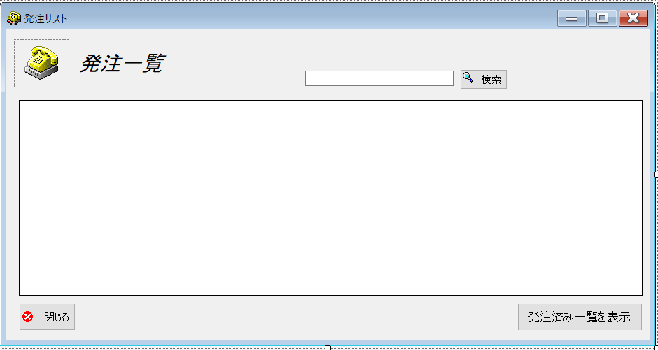
 |  |  |  |  |  |  | フォーム名 |  | requestList

 |  |  |  |  |  |  | 画面サイズ |  | 938, 492

 |  |  |  |  |  |  | 背景色 |  | 規定値

 |  |  |  |  |  |  | 文字種類 |  | MSUI

 |  |  |  |  |  |  | 文字サイズ |  | 9

 |  |  |  |  |  |  | 文字色 |  | 黒

 |  |  |  |  |  |  | 注意事項

 | 名称 | 使用コントロール | Caption | 初期値 | 必須入力 | TAB順 | 桁制限 | その他
1 | pictureBox1 | pictureBox
2 | label1 | label | 発注一覧
3 | SearchTextbox | textbox |  |  | 〇 | -
4 | buttonSearch | button | 検索 |  |  | 1
5 | dataGridView1 | dataGridView |  |  |  | 2
6 | button1 | button | 閉じる |  |  | 3
7 | button2 | button | 発注済み一覧を表示 |  |  | 4
8
9
10
11
12
13
14
15
16
17
18
19
20
21
22
23
24
25
26
27
28
29
30

その他

 | 数量を入力すると商品マスターを参照して自動的に仕入価格を入力されるようにする

